В1-1-В1-1А
№ п/п | Наименование материалов | Ед.изм | Кол-во | ООО "ЭлектроЭнергетика" |  |  |  |  |  |  |  |  |  | Кол-во | ООО "ЭлектроЭнергетика"

 |  |  |  | Стоимость работ |  |  | Стоимость материалов |  |  | Всего |  |  |  |  | Стоимость работ |  |  | Стоимость материалов |  |  | Всего |  | том8
 |  |  |  | Цена за единицу без НДС | ИТОГО без НДС | ИТОГО с НДС | Цена за единицу без НДС | ИТОГО без НДС | ИТОГО с НДС | без НДС | с НДС |  |  |  | Цена за единицу без НДС | ИТОГО без НДС | ИТОГО с НДС | Цена за единицу без НДС | ИТОГО без НДС | ИТОГО с НДС | без НДС | с НДС
1 | 2 | 3 | 4 | 5 | 6 | 7 |  |  |  |  |  |  |  | 4 | 5 | 6 | 7
 | 131-23-НВК3. Переустройство хозпитьевого водопровода (В1) на участке В1-1 – В1-1А
 | Разборка дорожных покрытий
1 | Резка асфальтового покрытия фрезой | м | 210.22 | 3,500.00 | 735,770.00 | 882,924.00 |  |  |  | 735,770.00 | 882,924.00 | стоимость из ВДЦ 8-го цеха (НВК) |  | 210.22 | 1,800.00 | 378,396.00 | 454,075.20 | - | - | - | 378,396.00 | 454,075.20 | -428,848.80
2 | Разборка покрытий асфальтобетонных мех. способом | м3 | 57.54 | 4,380.38 | 252,047.07 | 302,456.48 |  |  |  | 252,047.07 | 302,456.48 | стоимость из ГП |  | 57.54 | 4,380.38 | 252,047.07 | 302,456.48 | - | - | - | 252,047.07 | 302,456.48 | -0.00
3 | Разборка оснований щебеночных мех. способом | м3 | 83.97 | 304.00 | 25,526.88 | 30,632.26 |  |  |  | 25,526.88 | 30,632.26 | стоимость из ГП |  | 83.97 | 304.00 | 25,526.88 | 30,632.26 | - | - | - | 25,526.88 | 30,632.26 | -0.00
4 | Погрузка строительного мусора в автосамосвалы | т | 221.13 | 431.37 | 95,388.85 | 114,466.62 |  |  |  | 95,388.85 | 114,466.62 | стоимость из НВК5 |  | 221.13 | 335.00 | 74,078.55 | 88,894.26 | - | - | - | 74,078.55 | 88,894.26 | -25,572.36
 | Восстановление дорожных покрытий |  |  |  |  |  |  |  |  |  |  |  |  | 0.00 | - | - | - | - | - | - | - | - | 0.00
5 | Устройство оснований щебеночных (t=20см) | м3 | 41.40 | 1,666.30 | 68,984.82 | 82,781.78 |  |  |  | 68,984.82 | 82,781.78 | стоимость из ГП |  | 41.40 | 1,666.30 | 68,984.82 | 82,781.78 | - | - | - | 68,984.82 | 82,781.78 | 0.00
5.1 | Щебень гранитный для автодорог 5-20мм | м3 | 52.16 |  |  |  | 4,206.60 | 219,416.26 | 263,299.51 | 219,416.26 | 263,299.51 | стоимость из ГП1 |  | 52.16 | - | - | - | 4,206.60 | 219,416.26 | 263,299.51 | 219,416.26 | 263,299.51 | -0.00
6 | Устройство покрытий асфальтобетонных (t=5см) | м2 | 207.00 | 1,083.00 | 224,181.00 | 269,017.20 |  |  |  | 224,181.00 | 269,017.20 | стоимость из ГП | делал завод, согласовано | 0.00 | 1,083.00 | - | - | - | - | - | - | - | -269,017.20
6.1 | Асфальтобетон дорожный среднезернистый Тип В Марка III | т | 25.01 |  |  |  | 4,406.10 | 110,196.56 | 132,235.87 | 110,196.56 | 132,235.87 | стоимость из ГП1 |  | 0.00 | - | - | - | 4,406.10 | - | - | - | - | -132,235.87
7 | Проливка битумом | т | 0.166 | 1,761.30 | 292.38 | 350.86 |  |  |  | 292.38 | 350.86 | стоимость из ГП1 |  | 0.00 | 1,761.30 | - | - | - | - | - | - | - | -350.86
7.1 | Битумы нефтяные | т | 0.171 |  |  |  | 25,036.30 | 4,281.21 | 5,137.45 | 4,281.21 | 5,137.45 | стоимость из ГП1 |  | 0.00 | - | - | - | 25,036.30 | - | - | - | - | -5,137.45
8 | Устройство покрытий асфальтобетонных (t=7см) | м2 | 207.00 | 1,971.06 | 408,009.42 | 489,611.30 |  |  |  | 408,009.42 | 489,611.30 | стоимости из ГП с кор толщины покрытия |  | 0.00 | 1,971.06 | - | - | - | - | - | - | - | -489,611.30
8.1 | Асфальтобетон дорожный среднезернистый Тип В Марка III | т | 36.08 |  |  |  | 4,406.10 | 158,972.09 | 190,766.51 | 158,972.09 | 190,766.51 | стоимость из ГП1 |  | 0.00 | - | - | - | 4,406.10 | - | - | - | - | -190,766.51
 | Земляные работы |  |  |  |  |  |  |  |  |  |  |  |  | 0.00 | - | - | - | - | - | - | - | - | 0.00
9 | Разработка сухого грунта механизированным способом | м3 | 321.38 | 308.75 | 99,226.08 | 119,071.30 |  |  |  | 99,226.08 | 119,071.30 |  |  | 321.38 | 308.75 | 99,226.08 | 119,071.29 | - | - | - | 99,226.08 | 119,071.29 | -0.01
10 | Доработка грунта в траншее вручную | м3 | 9.95 | 1,688.15 | 16,797.09 | 20,156.51 |  |  |  | 16,797.09 | 20,156.51 |  |  | 9.95 | 1,688.15 | 16,797.09 | 20,156.51 | - | - | - | 16,797.09 | 20,156.51 | 0.00
11 | Устройство песчаного основания h=0,1м под трубы вручную | м3 | 6.86 | 1,310.05 | 8,986.94 | 10,784.33 |  |  |  | 8,986.94 | 10,784.33 |  |  | 6.86 | 1,310.05 | 8,986.94 | 10,784.33 | - | - | - | 8,986.94 | 10,784.33 | 0.00
11.1 | Песок природный средний | м3 | 7.55 |  |  |  | 1,191.30 | 8,994.32 | 10,793.18 | 8,994.32 | 10,793.18 |  |  | 7.55 | - | - | - | 1,191.30 | 8,994.31 | 10,793.18 | 8,994.31 | 10,793.18 | -0.00
12 | Обратная засыпка песком вручную h=0,3 м | м3 | 472.68 | 1,310.05 | 619,234.43 | 743,081.32 |  |  |  | 619,234.43 | 743,081.32 |  | фото обратной засыпки песком свыше обсыпки труб | 177.90 | 1,310.05 | 233,057.90 | 279,669.47 | - | - | - | 233,057.90 | 279,669.47 | -463,411.85
45303 | Обратная засыпка экскаватором |  |  |  |  |  |  |  |  |  |  |  |  | 153.43 | 308.75 | 47,371.51 | 56,845.81 | - | - | - | 47,371.51 | 56,845.81 | 56,845.81
12.1 | Песок природный средний | м3 | 519.95 |  |  |  | 1,191.30 | 619,416.44 | 743,299.73 | 619,416.44 | 743,299.73 |  |  | 195.69 | - | - | - | 1,191.30 | 233,125.50 | 279,750.60 | 233,125.50 | 279,750.60 | -463,549.13
13 | Уплотнение пневматическими трамбовками | м3 | 472.68 | 188.10 | 88,911.11 | 106,693.33 |  |  |  | 88,911.11 | 106,693.33 |  |  | 177.90 | 188.10 | 33,462.99 | 40,155.59 | - | - | - | 33,462.99 | 40,155.59 | -66,537.74
14 | Погрузка лишнего грунта в автосамосвалы | т | 629.53 | 308.75 | 194,367.39 | 233,240.87 |  |  |  | 194,367.39 | 233,240.87 |  |  | 272.61 | 308.75 | 84,168.95 | 101,002.75 | - | - | - | 84,168.95 | 101,002.75 | -132,238.12
 | Прокладка трубопровода |  |  |  |  |  |  |  |  |  |  |  |  | 0.00 | - | - | - | - | - | - | - | - | 0.00
15 | Прокладка труб полиэтиленовых напорных ПЭ100 SDR17 ø110х6,6 «питьевая» | м | 98 | 966.15 | 94,682.70 | 113,619.24 |  |  |  | 94,682.70 | 113,619.24 |  |  | 98.00 | 966.15 | 94,682.70 | 113,619.24 | - | - | - | 94,682.70 | 113,619.24 | 0.00
15.1 | Труба ПЭ100 SDR17 PN 10 110х6.6 | м | 99.96 |  |  |  | 376.20 | 37,604.95 | 45,125.94 | 37,604.95 | 45,125.94 |  |  | 99.96 | - | - | - | 376.20 | 37,604.95 | 45,125.94 | 37,604.95 | 45,125.94 | 0.00
16 | Заделка сальников при проходе труб через фундаменты или стены | шт. | 6 | 2,351.01 | 14,106.06 | 16,927.27 |  |  |  | 14,106.06 | 16,927.27 |  |  | 6.00 | 2,351.01 | 14,106.06 | 16,927.27 | - | - | - | 14,106.06 | 16,927.27 | 0.00
17 | Сварка труб Ф325х8 (изготовление футляра) | стык | 1 | 5,551.01 | 5,551.01 | 6,661.21 |  |  |  | 5,551.01 | 6,661.21 | Стоимость из 217 трансбордер, ТС1, п.166 (с кор. по диаметру) |  | 1.00 | 5,551.01 | 5,551.01 | 6,661.22 | - | - | - | 5,551.01 | 6,661.22 | 0.01
18 | Изоляция сварного стыка термоусаживающими лентами | стык | 1 | 2,478.59 | 2,478.59 | 2,974.31 |  |  |  | 2,478.59 | 2,974.31 |  |  | 1.00 | 2,478.59 | 2,478.59 | 2,974.31 | - | - | - | 2,478.59 | 2,974.31 | -0.00
19 | Прокладка труб стальных с полиэтиленовым защитным покрытием ВУС ø325х8,0 (футляр) | м | 24 | 1,450.65 | 34,815.60 | 41,778.72 |  |  |  | 34,815.60 | 41,778.72 |  |  | 24.00 | 1,450.65 | 34,815.60 | 41,778.72 | - | - | - | 34,815.60 | 41,778.72 | 0.00
19.1 | Труба стальная с полиэтиленовым защитным покрытием ВУС ф325х8мм | м | 24.48 |  |  |  | 4,493.50 | 110,000.88 | 132,001.06 | 110,000.88 | 132,001.06 |  |  | 24.48 | - | - | - | 4,493.50 | 110,000.88 | 132,001.06 | 110,000.88 | 132,001.06 | -0.00
20 | Протаскивание в футляр полиэтиленовых труб с установкой колец опорно-направляющего ОНК-110 | м | 24 | 1,084.90 | 26,037.60 | 31,245.12 |  |  |  | 26,037.60 | 31,245.12 |  |  | 24.00 | 1,084.90 | 26,037.60 | 31,245.12 | - | - | - | 26,037.60 | 31,245.12 | 0.00
20.1 | Труба ПЭ100 SDR17 PN 10 110х6.6 | м | 24.00 |  |  |  | 376.20 | 9,028.80 | 10,834.56 | 9,028.80 | 10,834.56 |  |  | 24.00 | - | - | - | 376.20 | 9,028.80 | 10,834.56 | 9,028.80 | 10,834.56 | 0.00
20.2 | Опорно-направляющие кольца ОНК-110 для трубы Дн=110 мм | шт. | 12 |  |  |  | 541.50 | 6,498.00 | 7,797.60 | 6,498.00 | 7,797.60 |  |  | 12.00 | - | - | - | 541.50 | 6,498.00 | 7,797.60 | 6,498.00 | 7,797.60 | 0.00
21 | Заполнение межтрубного пространства в футляре (кожухе) цементно-песчаным раствором М100 | м3 | 1.57 | 8,327.42 | 13,074.05 | 15,688.86 |  |  |  | 13,074.05 | 15,688.86 |  |  | 1.57 | 8,327.42 | 13,074.05 | 15,688.86 | - | - | - | 13,074.05 | 15,688.86 | -0.00
21.1 | Цементно-песчаный раствор М100 | м3 | 1.60 |  |  |  | 3,657.50 | 5,852.00 | 7,022.40 | 5,852.00 | 7,022.40 |  |  | 1.60 | - | - | - | 3,657.50 | 5,852.00 | 7,022.40 | 5,852.00 | 7,022.40 | 0.00
 | Монтаж водопровода В1 в подвальном помещении здания |  |  |  |  |  |  |  |  |  |  |  |  | 0.00 | - | - | - | - | - | - | - | - | 0.00
22 | Прокладка трубы полиэтиленовой ПЭ100 SDR17-110х6,6 | м | 24.3 | 2,321.87 | 56,421.44 | 67,705.73 |  |  |  | 56,421.44 | 67,705.73 | сметная стоимость |  | 24.30 | 2,321.87 | 56,421.44 | 67,705.73 | - | - | - | 56,421.44 | 67,705.73 | -0.00
22.1 | Труба ПЭ100 SDR17 PN 10 110х6.6 | м | 24.79 |  |  |  | 376.20 | 9,326.00 | 11,191.20 | 9,326.00 | 11,191.20 |  |  | 24.79 | - | - | - | 376.20 | 9,326.00 | 11,191.20 | 9,326.00 | 11,191.20 | -0.00
23 | Установка муфты соединительной фланцевой диаметром 110мм | шт. | 11 | 1,953.32 | 21,486.52 | 25,783.82 |  |  |  | 21,486.52 | 25,783.82 |  |  | 11.00 | 1,953.32 | 21,486.52 | 25,783.82 | - | - | - | 21,486.52 | 25,783.82 | 0.00
23.1 | Муфта соединительная фланцевая диаметром 110мм | шт. | 11 |  |  |  | 3,051.33 | 33,564.63 | 40,277.56 | 33,564.63 | 40,277.56 | Цена по счету |  | 11.00 | - | - | - | 3,051.33 | 33,564.63 | 40,277.56 | 33,564.63 | 40,277.56 | -0.00
24 | Установка втулки под фланец ПЭ100 диаметром 110мм | шт. | 11 | 1,398.85 | 15,387.35 | 18,464.82 |  |  |  | 15,387.35 | 18,464.82 |  |  | 11.00 | 1,398.85 | 15,387.35 | 18,464.82 | - | - | - | 15,387.35 | 18,464.82 | 0.00
24.1 | Втулка под фланец ПЭ100 диаметром 110мм | шт. | 11 |  |  |  | 585.20 | 6,437.20 | 7,724.64 | 6,437.20 | 7,724.64 |  |  | 11.00 | - | - | - | 585.20 | 6,437.20 | 7,724.64 | 6,437.20 | 7,724.64 | 0.00
25 | Установка тройника электросварного 90 град диаметр 110мм | шт. | 2 | 2,879.25 | 5,758.50 | 6,910.20 |  |  |  | 5,758.50 | 6,910.20 |  |  | 2.00 | 2,879.25 | 5,758.50 | 6,910.20 | - | - | - | 5,758.50 | 6,910.20 | 0.00
25.1 | Тройник электросварной 90 град диаметр 110мм | шт. | 2 |  |  |  | 1,345.50 | 2,691.00 | 3,229.20 | 2,691.00 | 3,229.20 | Цена по счету |  | 2.00 | - | - | - | 1,345.50 | 2,691.00 | 3,229.20 | 2,691.00 | 3,229.20 | 0.00
26 | Установка отвода ПЭ100 электросварного 90 град диаметр 110мм | шт. | 5 | 4,704.40 | 23,522.00 | 28,226.40 |  |  |  | 23,522.00 | 28,226.40 | из раздела НВК2 |  | 5.00 | 4,704.40 | 23,522.00 | 28,226.40 | - | - | - | 23,522.00 | 28,226.40 | 0.00
26.1 | Отвод ПЭ100 электросварной 90 град диаметр 110мм | шт. | 5 |  |  |  | 1,254.00 | 6,270.00 | 7,524.00 | 6,270.00 | 7,524.00 | из раздела НВК2 |  | 5.00 | - | - | - | 1,254.00 | 6,270.00 | 7,524.00 | 6,270.00 | 7,524.00 | 0.00
27 | Установка муфты электросварной ПЭ100 диаметром 110мм | шт. | 9 | 1,953.32 | 17,579.88 | 21,095.86 |  |  |  | 17,579.88 | 21,095.86 |  |  | 9.00 | 1,953.32 | 17,579.88 | 21,095.86 | - | - | - | 17,579.88 | 21,095.86 | -0.00
27.1 | Муфта электросварная ПЭ100 диаметром 110мм | шт. | 9 |  |  |  | 617.17 | 5,554.53 | 6,665.44 | 5,554.53 | 6,665.44 | Цена по счету |  | 9.00 | - | - | - | 617.17 | 5,554.53 | 6,665.44 | 5,554.53 | 6,665.44 | -0.00
28 | Установка муфты редукционной ПЭ100 SDR11 диам. 125х110мм (Elofit) | шт. | 1 | 4,704.40 | 4,704.40 | 5,645.28 |  |  |  | 4,704.40 | 5,645.28 |  |  | 1.00 | 4,704.40 | 4,704.40 | 5,645.28 | - | - | - | 4,704.40 | 5,645.28 | 0.00
28.1 | Муфта редукционная ПЭ100 SDR11 диам. 125х110мм (Elofit) | шт. | 1 |  |  |  | 1,825.63 | 1,825.63 | 2,190.76 | 1,825.63 | 2,190.76 | Цена по счету |  | 1.00 | - | - | - | 1,825.63 | 1,825.63 | 2,190.76 | 1,825.63 | 2,190.76 | -0.00
29 | Установка задвижки с обрезиненным клином Kell DN 100 | шт. | 5 | 2,337.00 | 11,685.00 | 14,022.00 |  |  |  | 11,685.00 | 14,022.00 | из раздела НВК2 |  | 5.00 | 2,337.00 | 11,685.00 | 14,022.00 | - | - | - | 11,685.00 | 14,022.00 | 0.00
29.1 | Задвижка с обрезиненным клином Kell DN 100 | шт. | 5 |  |  |  | 3,746.13 | 18,730.65 | 22,476.78 | 18,730.65 | 22,476.78 | Цена по счету |  | 5.00 | - | - | - | 3,746.13 | 18,730.65 | 22,476.78 | 18,730.65 | 22,476.78 | 0.00
30 | Установка фильтра магнитного фланцевого чугунного DN 100 | шт. | 1 | 6,093.42 | 6,093.42 | 7,312.10 |  |  |  | 6,093.42 | 7,312.10 |  |  | 1.00 | 6,093.42 | 6,093.42 | 7,312.10 | - | - | - | 6,093.42 | 7,312.10 | 0.00
30.1 | Фильтр магнитный фланцевый чугунный DN 100 | шт. | 1 |  |  |  | 4,365.21 | 4,365.21 | 5,238.25 | 4,365.21 | 5,238.25 | Цена по счету |  | 1.00 | - | - | - | 4,365.21 | 4,365.21 | 5,238.25 | 4,365.21 | 5,238.25 | 0.00
31 | Установка счетчика холодной и горячей воды Декаст СТВХ-100 | шт. | 1 | 4,885.72 | 4,885.72 | 5,862.86 |  |  |  | 4,885.72 | 5,862.86 |  |  | 1.00 | 4,885.72 | 4,885.72 | 5,862.86 | - | - | - | 4,885.72 | 5,862.86 | 0.00
31.1 | Счетчик холодной и горячей воды Декаст СТВХ-100 | шт. | 1 |  |  |  | 18,405.75 | 18,405.75 | 22,086.90 | 18,405.75 | 22,086.90 | Цена по счету |  | 1.00 | - | - | - | 18,405.75 | 18,405.75 | 22,086.90 | 18,405.75 | 22,086.90 | 0.00
32 | Установка клапана обратного поворотного CV16.01 диаметр 114мм | шт. | 1 | 6,093.42 | 6,093.42 | 7,312.10 |  |  |  | 6,093.42 | 7,312.10 |  |  | 1.00 | 6,093.42 | 6,093.42 | 7,312.10 | - | - | - | 6,093.42 | 7,312.10 | 0.00
32.1 | Клапан обратный поворотный CV16.01 диаметр 114мм | шт. | 1 |  |  |  | 1,245.83 | 1,245.83 | 1,495.00 | 1,245.83 | 1,495.00 | Цена по счету |  | 1.00 | - | - | - | 1,245.83 | 1,245.83 | 1,495.00 | 1,245.83 | 1,495.00 | -0.00
33 | Установка фланца стального для ПЭ100 диам.125мм | шт. | 1 | 4,110.78 | 4,110.78 | 4,932.94 |  |  |  | 4,110.78 | 4,932.94 |  |  | 1.00 | 4,110.78 | 4,110.78 | 4,932.94 | - | - | - | 4,110.78 | 4,932.94 | -0.00
33.1 | Фланец стальной для ПЭ100 диам.125мм | шт. | 1 |  |  |  | 1,106.88 | 1,106.88 | 1,328.26 | 1,106.88 | 1,328.26 | Цена по счету |  | 1.00 | - | - | - | 1,106.88 | 1,106.88 | 1,328.26 | 1,106.88 | 1,328.26 | -0.00
34 | Установка втулки под фланец ПЭ100 диаметром 125мм | шт. | 1 | 1,398.85 | 1,398.85 | 1,678.62 |  |  |  | 1,398.85 | 1,678.62 |  |  | 1.00 | 1,398.85 | 1,398.85 | 1,678.62 | - | - | - | 1,398.85 | 1,678.62 | 0.00
34.1 | Втулка под фланец ПЭ100 диаметром 125мм | шт. | 1 |  |  |  | 396.75 | 396.75 | 476.10 | 396.75 | 476.10 | Цена по счету |  | 1.00 | - | - | - | 396.75 | 396.75 | 476.10 | 396.75 | 476.10 | 0.00
35 | Установка фланца переходного чугунного диам.120х80мм | шт. | 1 | 4,110.78 | 4,110.78 | 4,932.94 |  |  |  | 4,110.78 | 4,932.94 |  |  | 1.00 | 4,110.78 | 4,110.78 | 4,932.94 | - | - | - | 4,110.78 | 4,932.94 | -0.00
35.1 | Фланец переходной чугунный диам.120х80мм | шт. | 1 |  |  |  | 29,174.54 | 29,174.54 | 35,009.45 | 29,174.54 | 35,009.45 | Цена по счету |  | 1.00 | - | - | - | 29,174.54 | 29,174.54 | 35,009.45 | 29,174.54 | 35,009.45 | -0.00
 | Изготовление и установка опорных конструкций - подвесов к потолку: |  |  |  |  |  |  |  |  |  |  |  |  | 0.00 | - | - | - | - | - | - | - | - | 0.00
36 | Монтаж трубы стальной профильной 30 х 15 х1,5 | м | 18.2 | 335.39 | 6,104.10 | 7,324.92 |  |  |  | 6,104.10 | 7,324.92 |  |  | 18.20 | 335.39 | 6,104.10 | 7,324.92 | - | - | - | 6,104.10 | 7,324.92 | -0.00
36.1 | Труба стальная профильная 30 х 15 х1,5 | м | 18.6 |  |  |  | 92.00 | 1,707.52 | 2,049.02 | 1,707.52 | 2,049.02 | Цена по счету |  | 18.56 | - | - | - | 92.00 | 1,707.52 | 2,049.02 | 1,707.52 | 2,049.02 | 0.00
37 | Монтаж трубы стальной профильной 30 х 15 х1,5 | м | 13.65 | 335.39 | 4,578.07 | 5,493.68 |  |  |  | 4,578.07 | 5,493.68 |  |  | 13.65 | 335.39 | 4,578.07 | 5,493.69 | - | - | - | 4,578.07 | 5,493.69 | 0.01
37.1 | Труба стальная профильная 30 х 15 х1,5 | м | 13.92 |  |  |  | 92.00 | 1,280.64 | 1,536.77 | 1,280.64 | 1,536.77 | Цена по счету |  | 13.92 | - | - | - | 92.00 | 1,280.64 | 1,536.77 | 1,280.64 | 1,536.77 | -0.00
38 | Сверление отверстий в ж/б перекрытиях для установки шпилек из арматуры Ф10 | шт. | 13 | 655.61 | 8,522.93 | 10,227.52 |  |  |  | 8,522.93 | 10,227.52 |  |  | 13.00 | 655.61 | 8,522.93 | 10,227.52 | - | - | - | 8,522.93 | 10,227.52 | -0.00
39 | Установка шпильки из арматуры М10 | шт. | 13 | 793.04 | 10,309.52 | 12,371.42 |  |  |  | 10,309.52 | 12,371.42 |  |  | 13.00 | 793.04 | 10,309.52 | 12,371.42 | - | - | - | 10,309.52 | 12,371.42 | 0.00
39.1 | Шпилька из арматуры М10 | шт. | 13 |  |  |  | 81.46 | 1,058.98 | 1,270.78 | 1,058.98 | 1,270.78 | Цена по счету |  | 13.00 | - | - | - | 81.46 | 1,058.98 | 1,270.78 | 1,058.98 | 1,270.78 | -0.00
40 | Огрунтовка опорных конструкций- подвесов в один слой грунтовкой ГФ-021 | м2 | 2.87 | 144.40 | 414.43 | 497.32 |  |  |  | 414.43 | 497.32 | Стоимость АС1 |  | 2.87 | 144.40 | 414.43 | 497.31 | - | - | - | 414.43 | 497.31 | -0.01
40.1 | Грунтовка ГФ021 | кг | 0.26 |  |  |  | 149.15 | 38.78 | 46.54 | 38.78 | 46.54 | Стоимость АС1 |  | 0.26 | - | - | - | 149.15 | 38.78 | 46.53 | 38.78 | 46.53 | -0.01
41 | Окраска опорных конструкций- подвесов в двая слоя эмалью ПФ-15 | м2 | 2.87 | 144.40 | 414.43 | 497.32 |  |  |  | 414.43 | 497.32 | Стоимость АС1 |  | 2.87 | 144.40 | 414.43 | 497.31 | - | - | - | 414.43 | 497.31 | -0.01
41.1 | Эмаль ПФ-15 | кг | 0.52 |  |  |  | 165.30 | 85.96 | 103.15 | 85.96 | 103.15 | Стоимость АС1 |  | 0.52 | - | - | - | 165.30 | 85.96 | 103.15 | 85.96 | 103.15 | -0.00
 | Монтаж водопровода В1 в здании гаража |  |  |  | - | - |  |  |  |  |  |  |  | 0.00 | - | - | - | - | - | - | - | - | 0.00
42 | Монтаж трубы полиэтиленовой ПЭ100 SDR17-110х6,6 | м | 2.50 | 2,321.88 | 5,804.70 | 6,965.64 |  |  |  | 5,804.70 | 6,965.64 | сметная стоимость |  | 2.50 | 2,321.88 | 5,804.70 | 6,965.64 | - | - | - | 5,804.70 | 6,965.64 | 0.00
42.1 | Труба ПЭ100 SDR17 PN 10 110х6.6 | м | 2.6 |  |  |  | 376.20 | 959.31 | 1,151.17 | 959.31 | 1,151.17 |  |  | 2.55 | - | - | - | 376.20 | 959.31 | 1,151.17 | 959.31 | 1,151.17 | 0.00
43 | Монтаж муфты редукционной диам. 110*90мм GF | шт. | 1 | 1,953.32 | 1,953.32 | 2,343.98 |  |  |  | 1,953.32 | 2,343.98 |  |  | 1.00 | 1,953.32 | 1,953.32 | 2,343.98 | - | - | - | 1,953.32 | 2,343.98 | 0.00
43.1 | Муфта редукционная диам. 110*90мм GF | шт. | 1 |  |  |  | 989.00 | 989.00 | 1,186.80 | 989.00 | 1,186.80 | Цена по счету |  | 1.00 | - | - | - | 989.00 | 989.00 | 1,186.80 | 989.00 | 1,186.80 | 0.00
44 | Монтаж стального фланца под ПЭ100 диам.90мм | шт. | 1 | 3,601.88 | 3,601.88 | 4,322.26 |  |  |  | 3,601.88 | 4,322.26 |  |  | 1.00 | 3,601.88 | 3,601.88 | 4,322.26 | - | - | - | 3,601.88 | 4,322.26 | -0.00
44.1 | Стальной фланец под ПЭ100 диам.90мм | шт. | 1 |  |  |  | 6,897.00 | 6,897.00 | 8,276.40 | 6,897.00 | 8,276.40 |  |  | 1.00 | - | - | - | 6,897.00 | 6,897.00 | 8,276.40 | 6,897.00 | 8,276.40 | 0.00
45 | Монтаж втулки под фланец ПЭ100 диаметром 110мм | шт. | 1 | 1,389.85 | 1,389.85 | 1,667.82 |  |  |  | 1,389.85 | 1,667.82 |  |  | 1.00 | 1,389.85 | 1,389.85 | 1,667.82 | - | - | - | 1,389.85 | 1,667.82 | 0.00
45.1 | Втулка под фланец d=100 мм SDR 17 | шт. | 1 |  |  |  | 585.20 | 585.20 | 702.24 | 585.20 | 702.24 |  |  | 1.00 | - | - | - | 585.20 | 585.20 | 702.24 | 585.20 | 702.24 | 0.00
46 | Монтаж отвода ПЭ100 электросварной 90 град диаметр 110мм | шт. | 1 | 4,704.40 | 4,704.40 | 5,645.28 |  | - | - | 4,704.40 | 5,645.28 | из раздела НВК2 |  | 1.00 | 4,704.40 | 4,704.40 | 5,645.28 | - | - | - | 4,704.40 | 5,645.28 | 0.00
46.1 | Отвод ПЭ100 электросварной 90 град диаметр 110мм | шт. | 1 |  |  |  | 1,254.00 | 1,254.00 | 1,504.80 | 1,254.00 | 1,504.80 | из раздела НВК2 |  | 1.00 | - | - | - | 1,254.00 | 1,254.00 | 1,504.80 | 1,254.00 | 1,504.80 | 0.00
Итого |  |  |  |  | 3,259,504.76 | 3,911,405.71 |  | 1,444,212.50 | 1,733,055.00 | 4,703,717.26 | 5,644,460.71 |  |  |  |  | 1,743,886.08 | 2,092,663.30 | 128,060.03 | 784,471.68 | 941,366.02 | 2,528,357.76 | 3,034,029.31
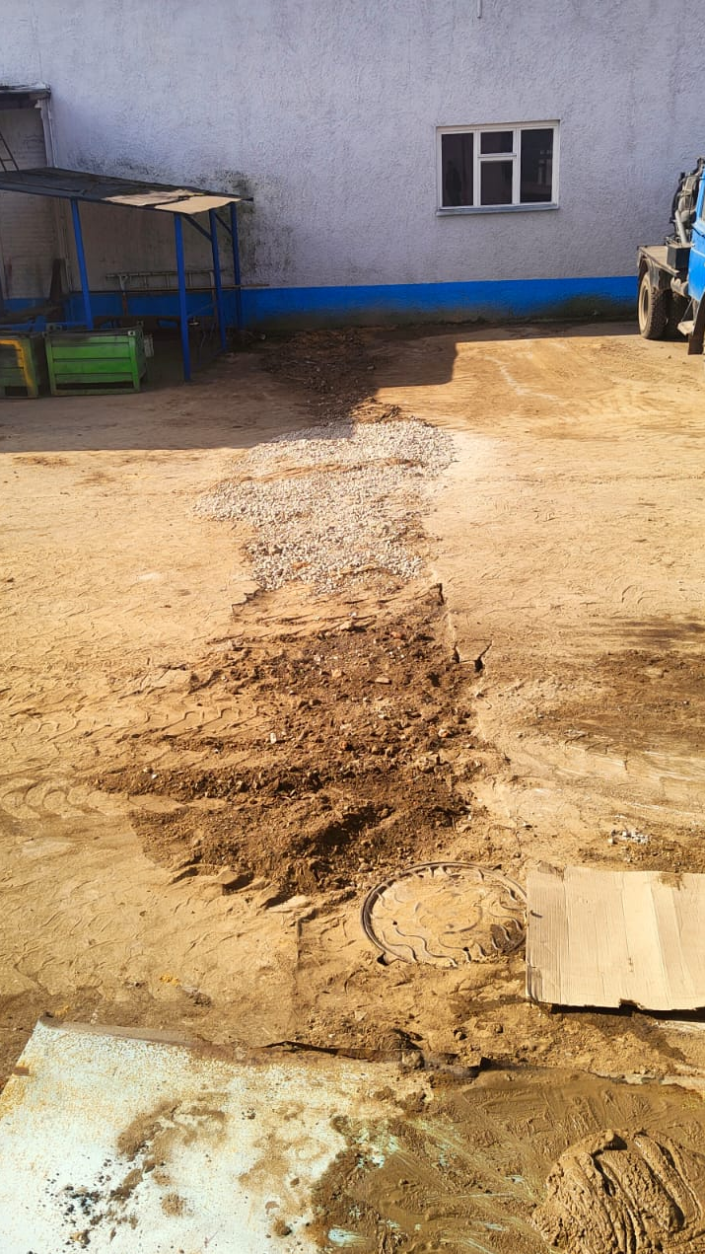
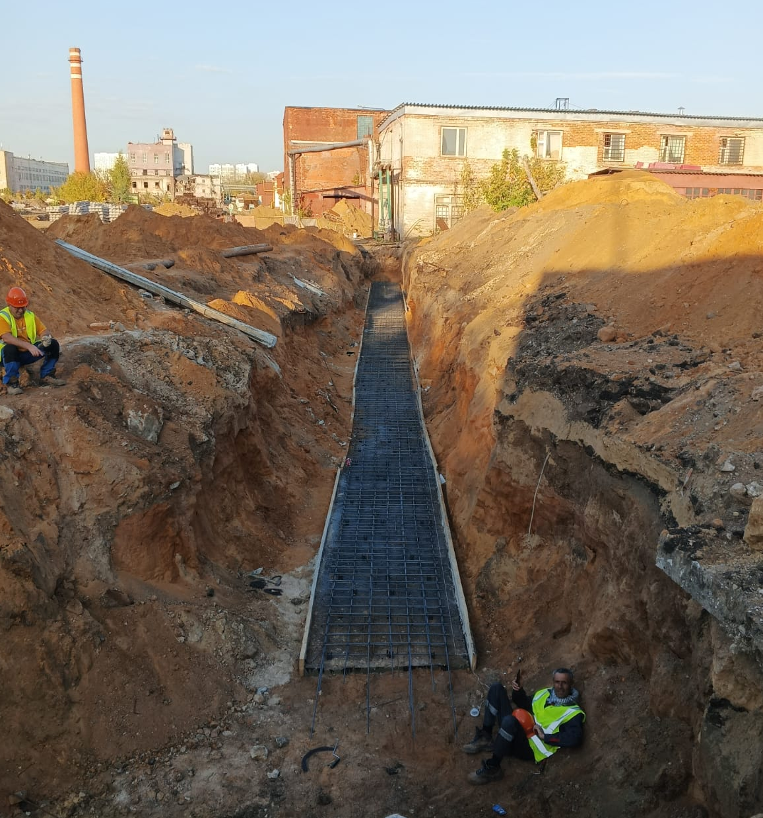
 | КП с дисконтом
 | новые работы

